Sheet1
กิจกรรม
ลำดับ | ชื่อกิจกรรม(ภาษาอังกฤษ) | ชื่อกิจกรรม(ภาษาไทย) | วันเริ่มกิจกรรม | วันสิ้นสุดกิจกรรม | ภาพประกอบกิจกรรม | รายละเอียดกิจกรรม(ภาษาไทย) | รายละเอียดกิจกรรม(ภาษาอังกฤษ) | สถานที่(ภาษาไทย) | สถานที่(ภาษาอังกฤษ)
1 | Puff and Pie Delivery | สั่งPuff and Pieผ่าน Delivery platform ได้แล้ววันนี้ | 01 ก.ค.2021 | ไม่มี |  | อิ่มอร่อยกับ Puff and Pie ถึงบ้านท่านได้แล้ววันนี้ ด้วยบริการเดลิเวอรี่จากแพลตฟอร์มต่างๆ ได้ทั้ง Grab, Robinhood, Foodpanda, | Enjoy Puff and Pie, delivered to your home by using Grab, Robinhood and Foodpanda | สั่งได้ทุกสาขา ใกล้บ้านท่าน | Delivered from every shop near you
2 | Pay with Contactless payment get 5% off | ลดสัมผัส ลด 5% | 23 ส.ค. 2564 | 30 ก.ย. 2564 | 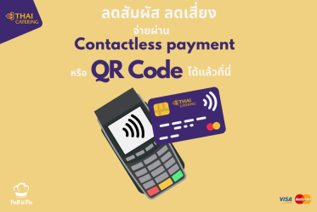 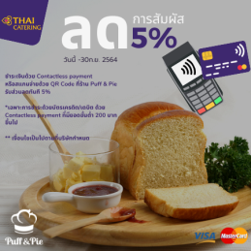 | ชำระเงินที่ร้าน Puff and Pie ด้วยระบบ contactless payment รับส่วนลด 5% | Pay with Contactless Payment at Puff and Pie get 5% off | เฉพาะสาขาที่เข้าร่วม | Only at participating branches
3 | New Puff and Pie branch open | เปิดสาขาใหม่ Puff and Pie | วันนี้ | 30 ก.ย. 2654 | 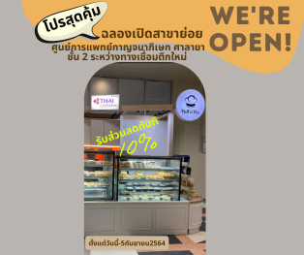 | เปิดสาขาใหม่ Puff and Pie ที่ ศุนย์การแพทย์กาญจนาภิเษก ศาลายา ชั้นสอง รับโปรโมชั่นส่วนลด 10% | Puff and Pie celebrate the opening of a new branch at "Golden Jubilee Medical Center" by giving 10% off to all products | ศูนย์การแพทย์กาญจนาภิเษก ศาลายา | Golden Jubilee Medical Center

